写真撮影チェックリスト
写真撮影チェックリスト |  | 写真撮影時の注意事項
【共通】 |  | 条件を満たさない写真は、撮り直しをお願いする場合があります。
 | カラー印刷である
 | 撮影日をすべて記入した | 【不備となるケース】 | ・死角があり、枚数が確認できない
 | 交付決定後に設置場所を変更した場合、設置前の写真を撮り直した |  | ※一枚に収まらない場合は、全てのパネルが
 |  | ・反射等で枚数が確認できない | 確認できるように複数枚撮影してください。
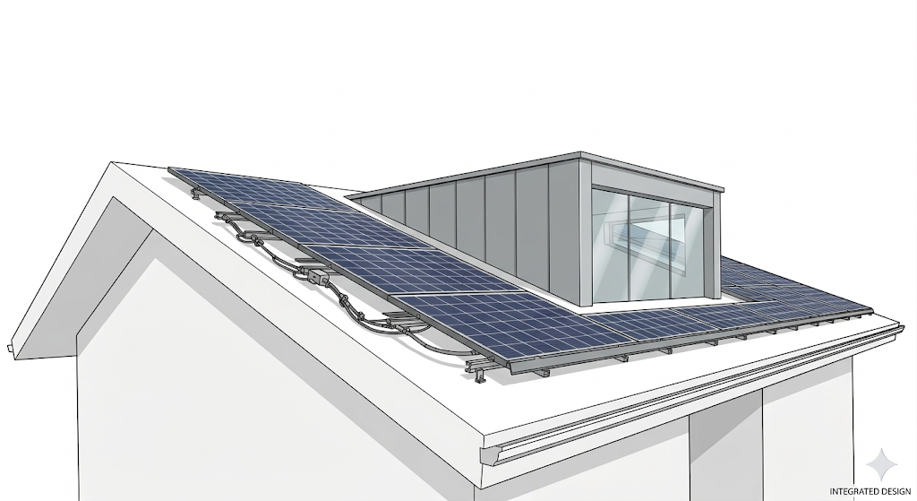
【申請時】
① 太陽光発電設備設置前の建物の全景
 | 1階から建物全体（可能な限り正面玄関側）が写っている
 | 自家消費先が別棟の場合、2棟の位置関係がわかるように撮影した

② 太陽光発電設備（モジュール）設置予定場所
 | 設置予定の屋根の面すべてを撮影した
 | 台紙に「屋根の方角」と「設置予定枚数」を記入した | ・反射・ピンボケ等で型式が読み取れない
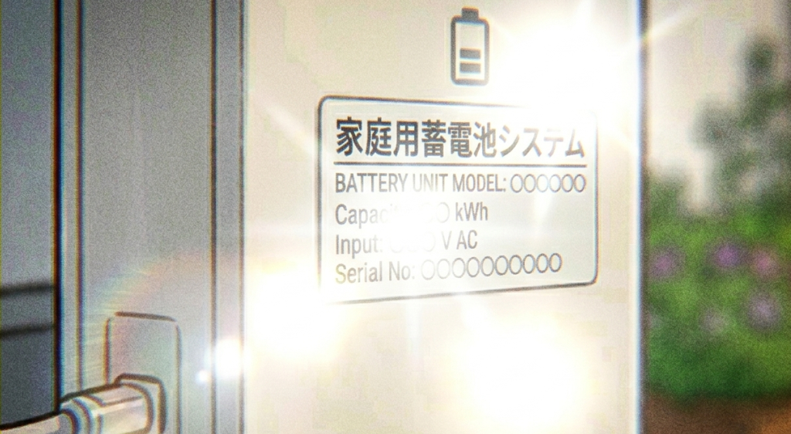
③ 太陽光発電設備（パワコン）の設置予定場所
 | 設置場所の周囲がわかる引きの構図で撮った
 | 何も設置されていない（設置前である）ことが確認できる

④ 蓄電池設置予定場所
 | 設置場所の周囲がわかる引きの構図で撮った
 | 何も設置されていない（設置前である）ことが確認できる
 |  | ● 蓄電池システム・関連機器の写真について
【実績報告時】 |  | 【必須】蓄電池ユニット本体の外観と型式ラベル（全台数分）
① 太陽光パネル（モジュール）設置後 |  | 【参考】円滑な審査のため、DC/DCコンバータ等、システムに含まれる周辺機器についても
 | すべての設置面を撮影した | 可能な限りすべて撮影し添付してください。
 | パネルの枚数すべてが判別できる
 | 台紙に「屋根の方角」と「設置枚数」を記入した | （例） DC/DCコンバータ1台、蓄電池ユニット3台、ハイブリッドパワコン1台の構成の場合
 |  | ⇒ 合計5台分の「外観」と「型式ラベル」の写真提出をお願いします。
② パワコン設置完了後 |  | 機器の判別が難しい場合は、設置された関連機器をすべて撮影してください。
 | 建物との位置関係がわかる写真（引きの構図）を撮影した
 | 型式ラベルの場所がわかる写真を撮影した | ⚠ 交付決定後に配線等の都合で設置場所を変更した際は、設置前に必ず変更後の
 | 型式がはっきり読み取れる接写写真を撮影した | 設置場所の施工前写真を撮影してください。
 |  | ※ 「何も付いていない状態」の写真が必要です。
③ 蓄電池設置完了後 |  | 設置後の写真しかない場合、補助金の対象外となる恐れがあります。
 | 建物との位置関係がわかる写真（引きの構図）を撮影した
 | 型式ラベルの場所がわかる写真を撮影した
 | 蓄電池ユニットの型式がはっきり読み取れる接写写真を撮影した
 | パッケージに含まれる周辺機器も、可能な限りすべて撮影した

(施工前)住居
【太陽光発電設備設置前の建物の全景写真】
必ず「写真撮影チェックリスト」を確認してから撮影・貼付してください。 条件を満たさない写真は、撮り直しをお願いする場合があります。

台紙が足りなくなった場合は、
コピーしてお使いください。
撮影日 | 令和 年 月 日

写真貼り付け

撮影日 | 令和 年 月 日

写真貼り付け

(施工前)ﾓｼﾞｭｰﾙ
【太陽光発電設備（モジュール）設置前の写真】
必ず「写真撮影チェックリスト」を確認してから撮影・貼付してください。 条件を満たさない写真は、撮り直しをお願いする場合があります。

台紙が足りなくなった場合は、
コピーしてお使いください。
撮影日 | 令和 年 月 日 | 方角 | 枚数 | 枚

写真貼り付け

撮影日 | 令和 年 月 日 | 方角 | 枚数 | 枚

写真貼り付け

(施工前)ﾊﾟﾜｺﾝ
【太陽光発電設備（パワコン）の設置前の写真】
必ず「写真撮影チェックリスト」を確認してから撮影・貼付してください。 条件を満たさない写真は、撮り直しをお願いする場合があります。

台紙が足りなくなった場合は、
コピーしてお使いください。
撮影日 | 令和 年 月 日

写真貼り付け

撮影日 | 令和 年 月 日

写真貼り付け

(施工前)蓄電池
【蓄電池設置前の写真】
必ず「写真撮影チェックリスト」を確認してから撮影・貼付してください。 条件を満たさない写真は、撮り直しをお願いする場合があります。

台紙が足りなくなった場合は、
コピーしてお使いください。
撮影日 | 令和 年 月 日

写真貼り付け

撮影日 | 令和 年 月 日

写真貼り付け

(施工後)ﾓｼﾞｭｰﾙ
【太陽光発電設備（モジュール）設置完了後の写真】
必ず「写真撮影チェックリスト」を確認してから撮影・貼付してください。 条件を満たさない写真は、撮り直しをお願いする場合があります。

台紙が足りなくなった場合は、
コピーしてお使いください。
撮影日 | 令和 年 月 日 | 方角 | 枚数 | 枚

写真貼り付け

撮影日 | 令和 年 月 日 | 方角 | 枚数 | 枚

写真貼り付け

(施工後)ﾊﾟﾜｺﾝ
【太陽光発電設備（パワコン）の設置前の写真】
必ず「写真撮影チェックリスト」を確認してから撮影・貼付してください。 条件を満たさない写真は、撮り直しをお願いする場合があります。

台紙が足りなくなった場合は、
コピーしてお使いください。
建物との位置関係がわかる写真（引きの構図）
撮影日 | 令和 年 月 日

写真貼り付け
写真貼り付け

型式ラベルの場所がわかる写真
撮影日 | 令和 年 月 日

写真貼り付け
写真貼り付け
写真貼り付け

型式ラベルの接写写真
撮影日 | 令和 年 月 日

写真貼り付け
写真貼り付け

撮影日 | 令和 年 月 日

写真貼り付け
写真貼り付け
写真貼り付け

(施工後)蓄電池
【蓄電池設置完了後の写真】
必ず「写真撮影チェックリスト」を確認してから撮影・貼付してください。 条件を満たさない写真は、撮り直しをお願いする場合があります。

台紙が足りなくなった場合は、
コピーしてお使いください。
建物との位置関係がわかる写真（引きの構図）
撮影日 | 令和 年 月 日

写真貼り付け

型式ラベルの場所がわかる写真
撮影日 | 令和 年 月 日

写真貼り付け

型式ラベルの接写写真
撮影日 | 令和 年 月 日

写真貼り付け
写真貼り付け

撮影日 | 令和 年 月 日

写真貼り付け
写真貼り付け
写真貼り付け

(施工後)蓄電池周辺機器
【蓄電池周辺機器の写真】
必ず「写真撮影チェックリスト」を確認してから撮影・貼付してください。 条件を満たさない写真は、撮り直しをお願いする場合があります。

台紙が足りなくなった場合は、
コピーしてお使いください。
撮影日 | 令和 年 月 日

写真貼り付け

撮影日 | 令和 年 月 日

写真貼り付け

撮影日 | 令和 年 月 日

写真貼り付け
写真貼り付け

撮影日 | 令和 年 月 日

写真貼り付け
写真貼り付け
写真貼り付け

